Sheet1
Project ID: | APT-001 |  | Project Name : |  | Sprint1-Pai Nam Nae
Tested by: | นายพริษฐ์ ธรรมสอน
APT Name: | API Testing- |  | Version: |  | V1.0
Base url : | http://localhost:3000 |  | Date of Test: |  | 18/02/2026
Environment | Local
Description: | API Testing - Delete Account
Test Case ID | Function | Desc | Data Test | Method | End Point | Expected Result | Actual Result | Status | Remark
API-DEL-01 | Delete Account (Valid Token) | Successfully delete account | Header: Authorization: Bearer <JWT Token> | DELETE | /api/users/me | ระบบลบบัญชีสำเร็จ และแสดงข้อความยืนยัน | 200 OK – "Account permanently deleted." | Pass

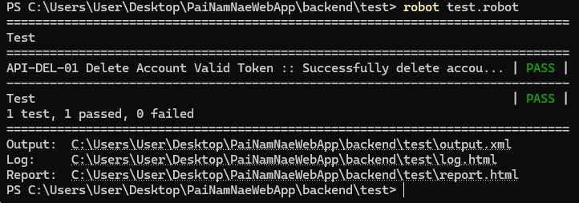

AI Declare (ChatGPT)

วัตถุประสงค์ในการใช้งาน
เพื่อช่วยในการอธิบายแนวคิดและทฤษฎีที่เกี่ยวข้องตรวจสอบโครงสร้างประโยคและความถูกต้องของภาษา

ขอบเขตการใช้งาน
การออกแบบระบบ การทดสอบ การวิเคราะห์ข้อมูล และการสรุปผลทั้งหมดเป็นผลงานของผู้จัดทำเอง

